المؤشرات الكلية

سوق العراق للاوراق المالية
جلسة الخميس 2025/10/9 |  |  |  | تقرير أسعار الأسهم المتداولة واخبار الشركات
الجلسة (180)

الاسهم المتداولة المدرجة و OTC |  |  | 406,050,159 |  |  | قيمة الأسهم المتداولة المدرجة و OTC |  | 736,303,214 |  |  | صفقات الشركات المدرجة وOTC | 837
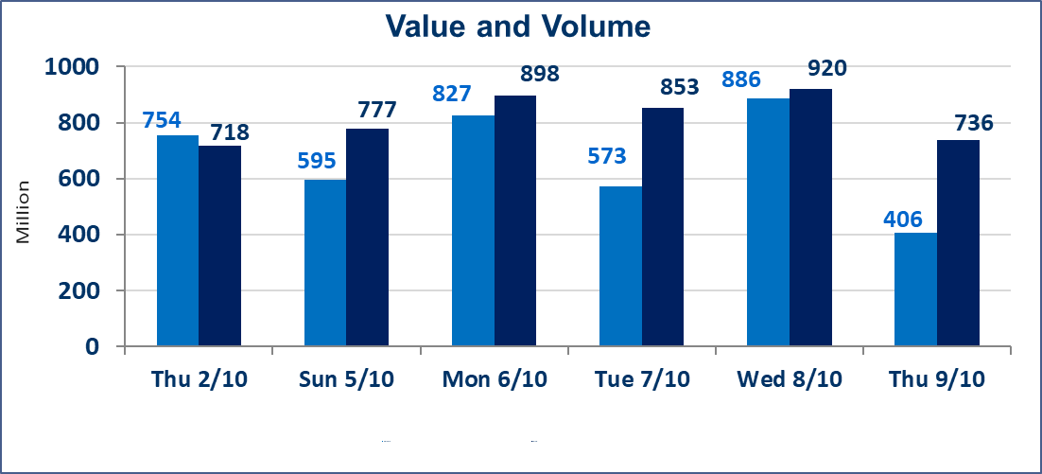
المؤشر60 ISX اليوم | 952.88 |  | نقطة |  |  | المؤشر15 ISX اليوم | 1122.35 | نقطة
المؤشر 60 ISX السابق | 942.10 |  | نقطة |  |  | المؤشر 15 ISX السابق | 1114.44 | نقطة
نسبة التغير | 1.14 |  | % |  |  | نسبة التغير | 0.71 | %
عدد النقاط | 10.78 |  | نقطة |  |  | عدد النقاط | 7.91 | نقطة

الشركات المدرجة | 104 | OTC | 11 | 115 |  | الشركات غير المتداولة المدرجة | 51 | OTC | 9 | 60
الشركات المتداولة | 37 | OTC | 1 | 38 |  | الشركات المرتفعة |  |  | 10
شركات الهيئة العامة |  |  |  | 6 |  | الشركات المنخفضة |  |  | 10
الموقوفة بقرار من هيأة الأوراق المالية |  |  |  | 10
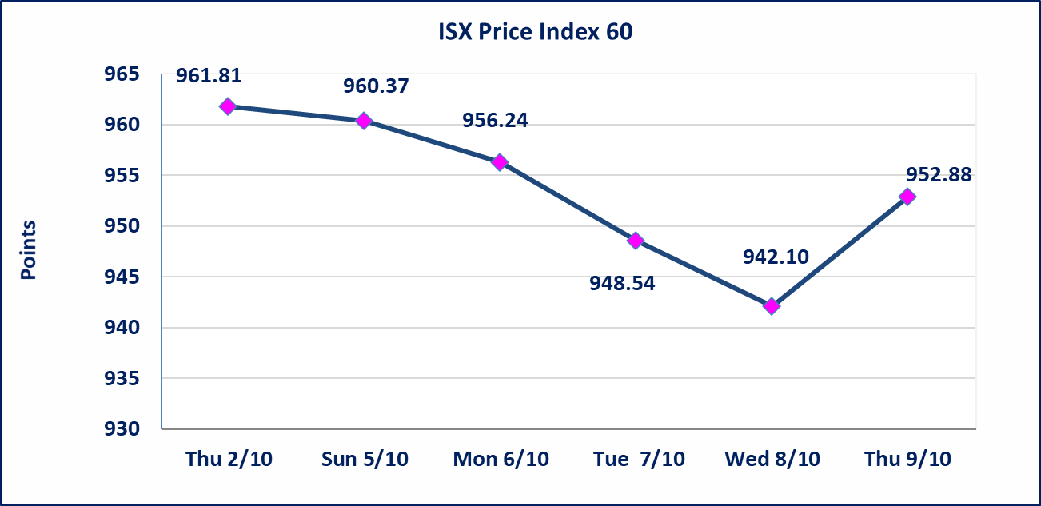
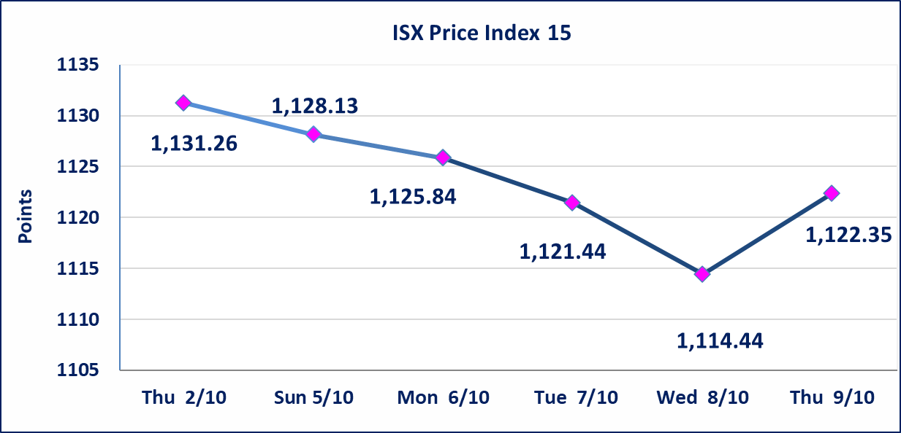

أحداث جوهرية | اجابة الشركة بان لاتوجد احداث جوهرية ادت الى ارتفاع سعر السهم على العكس فان الوضع المالي في افضل حالاته واغلب معامل الاعلاف معروضة الى الاستثمار .
سندات انجاز الاصدارية الاولى | ايقاف التداول على سندات انجاز الاصدارية الاولى (500.000,1.000.000) اعتبارا من جلسة 2025/10/9.
سندات انجاز الاصدارية الثالثة | ايقاف التداول على سندات انجاز الاصدارية الثالثة (500.000,1.000.000) اعتبارا من جلسة 2025/10/9.
الحد الأعلى والادنى للتغير في السعر | نسبة التغير في المنصة النظامية (15%)، نسبة التغير في المنصة الثانية (20%)، نسبة التغير في المنصة الثالثة (5%) إرتفاعاً وإنخفاضاً من سعر الاغلاق السابق.
Web site : www.isx-iq.net E-mail : info-isx@isx-iq.net |  |  |  |  | 07834000034 - 07711211522 : ص . ب :3607 العلوية الهاتف |  |  |  |  |  | بغداد /الكرادة/ قرب المسرح الوطني /مجاور مصرف الخليج التجاري

نسبة التغير
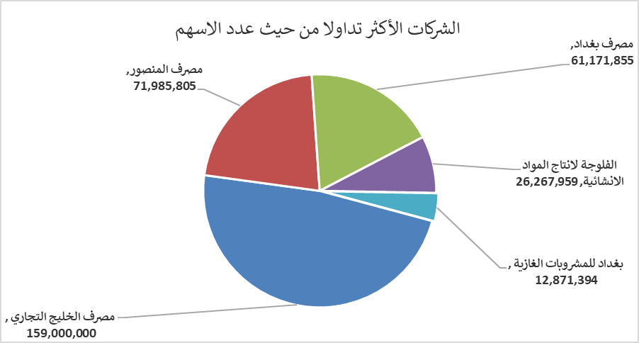
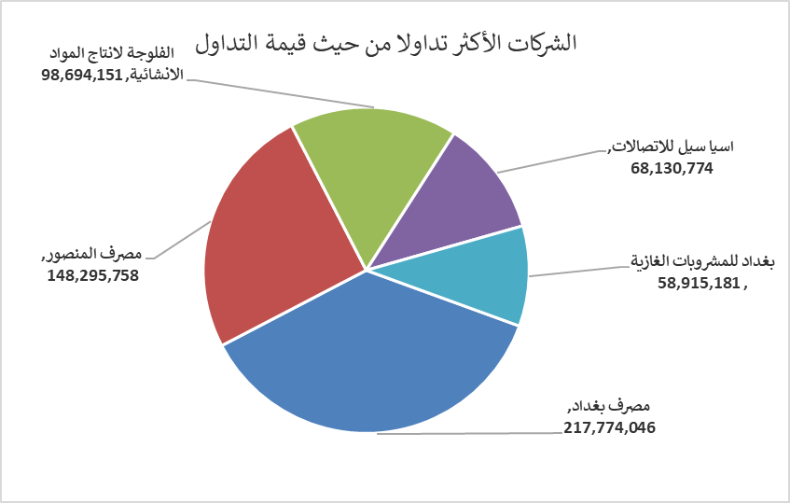
الشركات الأكثر ارتفاعاً وانخفاضاً

نسبة التغير لاسعار الاغلاق الاكثر ارتفاعاً |  |  |  | نسبة التغير لاسعار الاغلاق الاكثر انخفاضاً
اسم الشركة | اغلاق | التغير(%) | الاسهم المتداولة | اسم الشركة | اغلاق | التغير (%) | الاسهم المتداولة
دار السلام للتأمين | 0.700 | 14.75 | 34,425 | فندق السدير | 24.000 | -5.88 | 8,000
انتاج الالبسة الجاهزة | 2.500 | 6.38 | 700,000 | مصرف ايلاف الاسلامي | 0.340 | -5.56 | 1,538,086
الخياطة الحديثة | 7.100 | 4.41 | 2,436,400 | فندق فلسطين | 28.880 | -5.00 | 172,496
مصرف بغداد | 3.580 | 2.58 | 61,171,855 | الامين للاستثمارات العقارية | 1.690 | -3.98 | 625,000
بغداد للمشروبات الغازية | 4.640 | 1.98 | 12,871,394 | نقل المنتجات النفطية | 1.540 | -3.75 | 45,070

الشركات الاكثر نشاطا حسب الاسهم المتداولة (حجم التداول) |  |  |  | الشركات الاكثر نشاطا حسب القيمة المتداولة
اسم الشركة | اغلاق | التغير(%) | الاسهم المتداولة | اسم الشركة | اغلاق | التغير (%) | القيمة المتداولة
مصرف الخليج التجاري | 0.300 | -3.23 | 159,000,000 | مصرف بغداد | 3.580 | 2.58 | 217,774,046
مصرف المنصور | 2.060 | 0.00 | 71,985,805 | مصرف المنصور | 2.060 | 0.00 | 148,295,758
مصرف بغداد | 3.580 | 2.58 | 61,171,855 | الفلوجة لانتاج المواد الانشائية | 3.730 | -1.58 | 98,694,151
الفلوجة لانتاج المواد الانشائية | 3.730 | -1.58 | 26,267,959 | اسيا سيل للاتصالات | 11.990 | -0.08 | 68,130,774
بغداد للمشروبات الغازية | 4.640 | 1.98 | 12,871,394 | بغداد للمشروبات الغازية | 4.640 | 1.98 | 58,915,181

